Sheet1
采购电动三轮车配件及电池
项目名称 |  | 采购电动三轮车配件及电池 |  | 总预算（元） |  |  | 27,850.00
一、 采购清单及技术要求
序号 | 名称 | 品牌型号 | 规格参数 | 数量 | 单位 | 单价(元) | 合计 (元) | 备注/图片
1 | 钢丝胎内外胎+钢圈6层平纹（前轮） | 双钱 | 1、轮胎断面宽度 ：3.50 英寸-适配轮毂直径：12英寸; 2、轮胎额定负荷层级：4PR； 3、速度等级：57J； 4、载重230KG，单条该轮胎标准最大承载 230 公斤； 5、标准充气气压：250KPA 备注：免费提供旧件拆除、新品安装全套拆装服务。 | 2 | 个 |  |  | 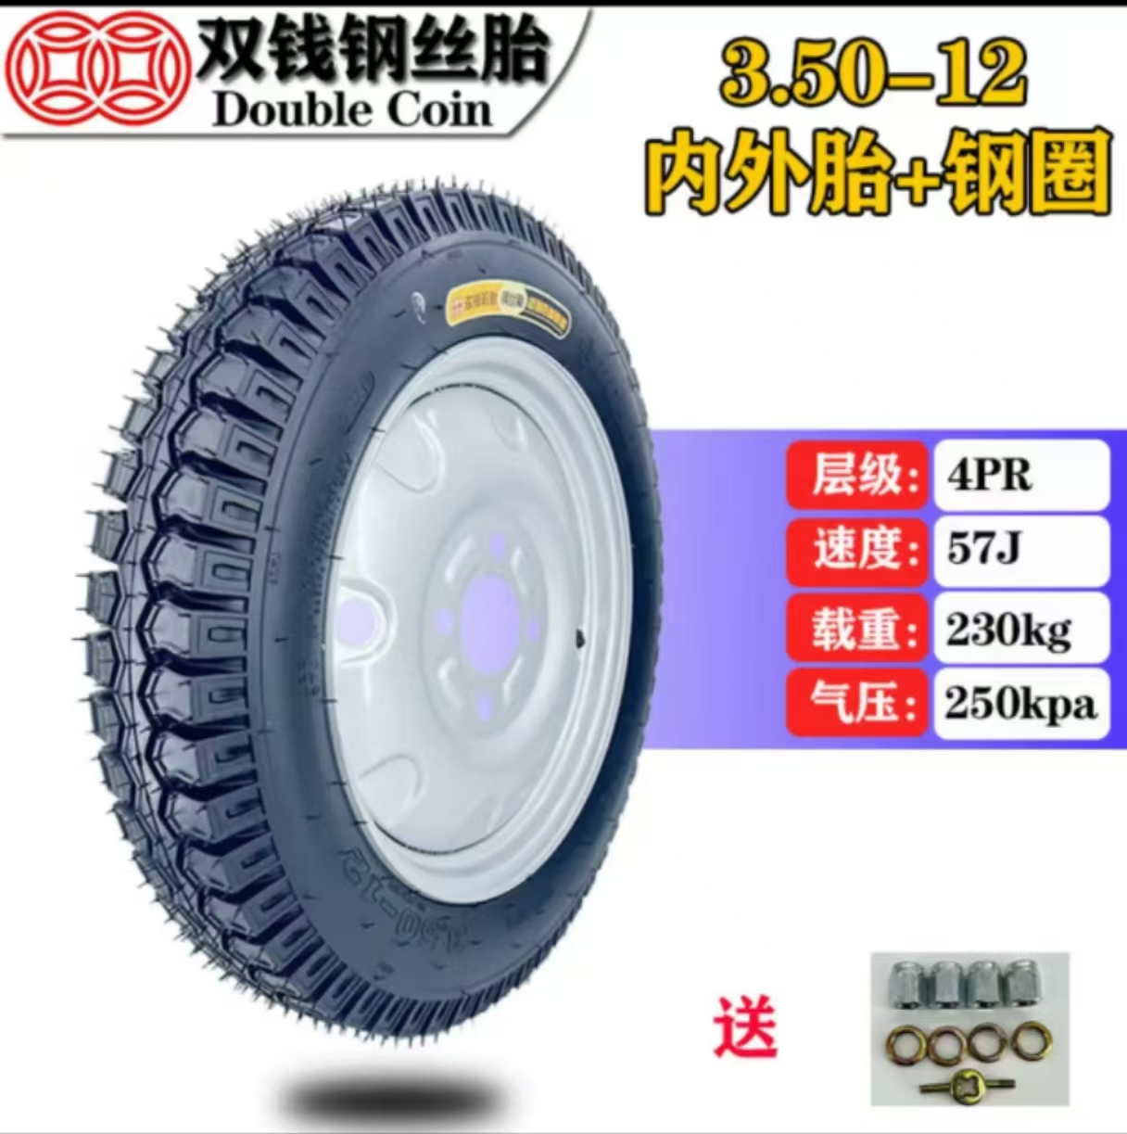
2 | 钢丝胎电动三轮车前轮内外胎+钢圈6层平纹（前轮） | 双钱 | 1、轮胎标准断面宽度4.00-适配轮毂公称直径 12 英寸。 2、轮胎额定负荷层级：8PR。 3、速度等级：速度72J。 4、载重355KG，单条该轮胎标准最大承载 355公斤； 5、标准充气气压：300KPA 备注：免费提供旧件拆除、新品安装全套拆装服务。 | 10 | 个 |  |  | 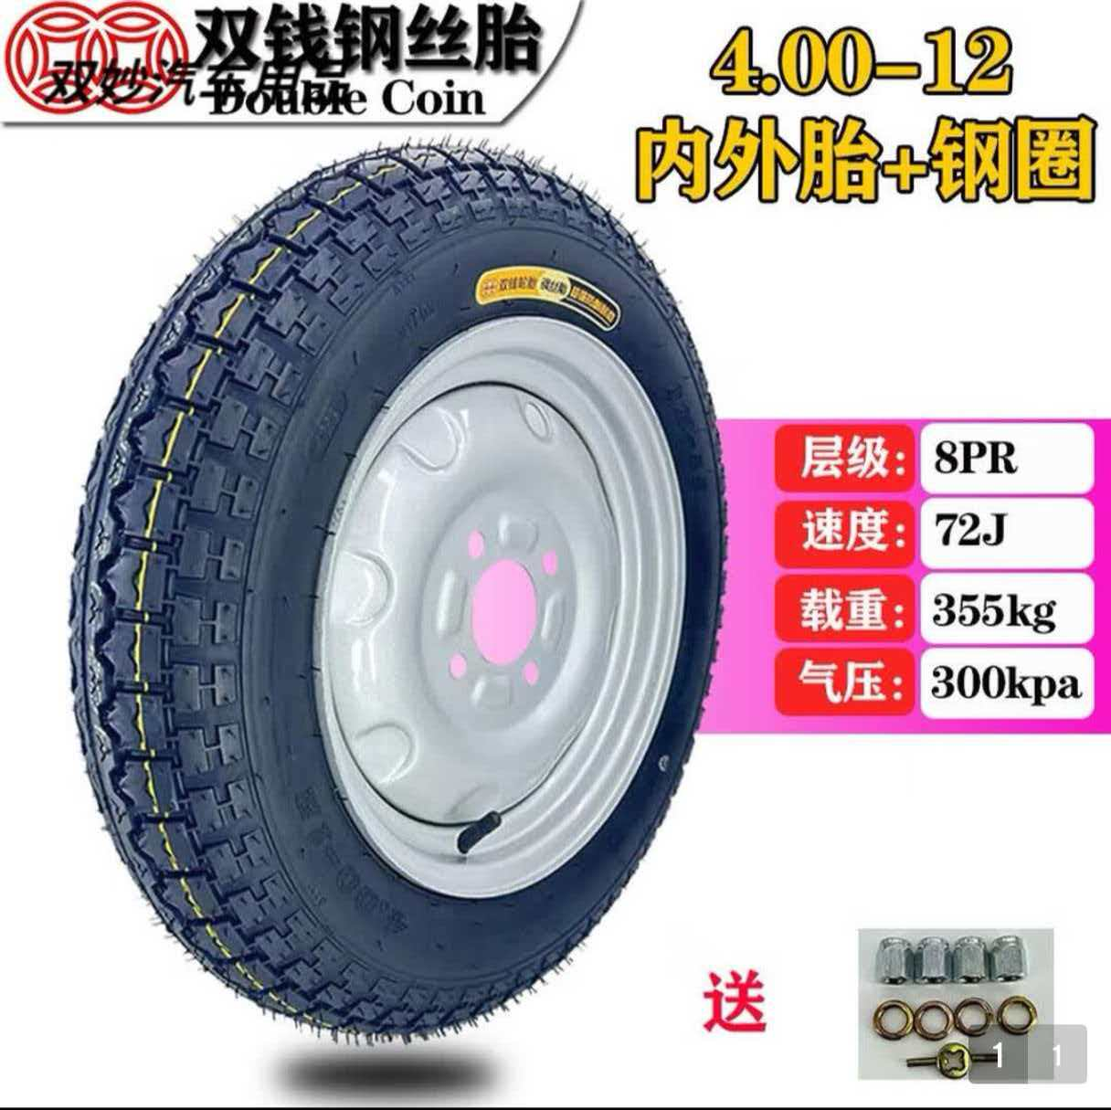
3 | 钢丝胎前轮内胎 | 双钱 | 1、轮胎标准断面宽：4.00英寸-轮毂直径：12英寸。 备注：免费提供旧件拆除、新品安装全套拆装服务。 | 5 | 个
4 | 钢丝胎电动三轮车后轮内外胎+钢圈8层平纹 | 双钱 | 1、轮胎断面宽度 ：4.00英寸-适配轮毂直径：12英寸。 2、轮胎额定负荷层级：8PR。 3、速度等级：72J。 4、载重355KG，单条该轮胎标准最大承载 355公斤. 5、 标准充气气压：300KPA 备注：免费提供旧件拆除、新品安装全套拆装服务。 | 14 | 个 |  |  | 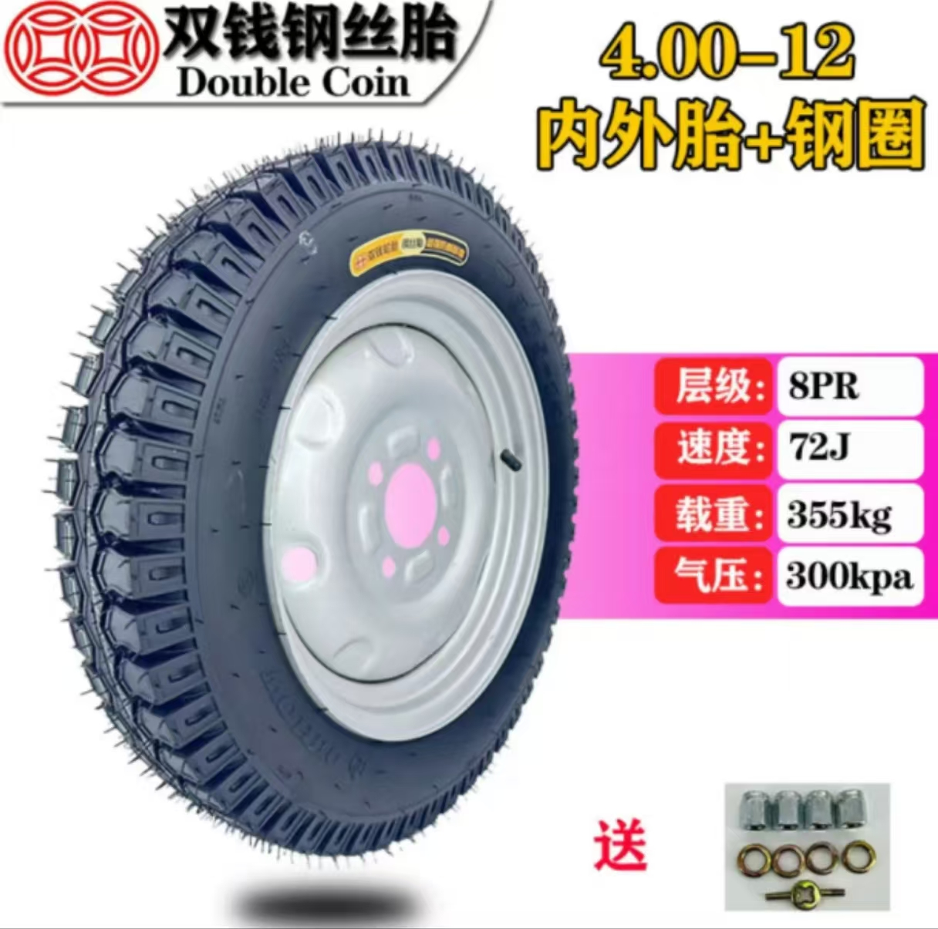
5 | 钢丝胎后轮内胎 | 双钱 | 1、轮胎断面宽度 ：4.00英寸-适配轮毂直径：12英寸。 备注：免费提供旧件拆除、新品安装全套拆装服务。 | 5 | 个
6 | 新能源电池 | 超威 | 1、商用型号：CWEp12-70/ 2、单体额定电压12V，单体额定容量70Ah。 3、国标标准型号：6-EUF-59T 4、单组总电压：6 块串联/组 备注：免费提供旧件拆除、新品安装全套拆装服务。 | 4 | 组 |  |  | 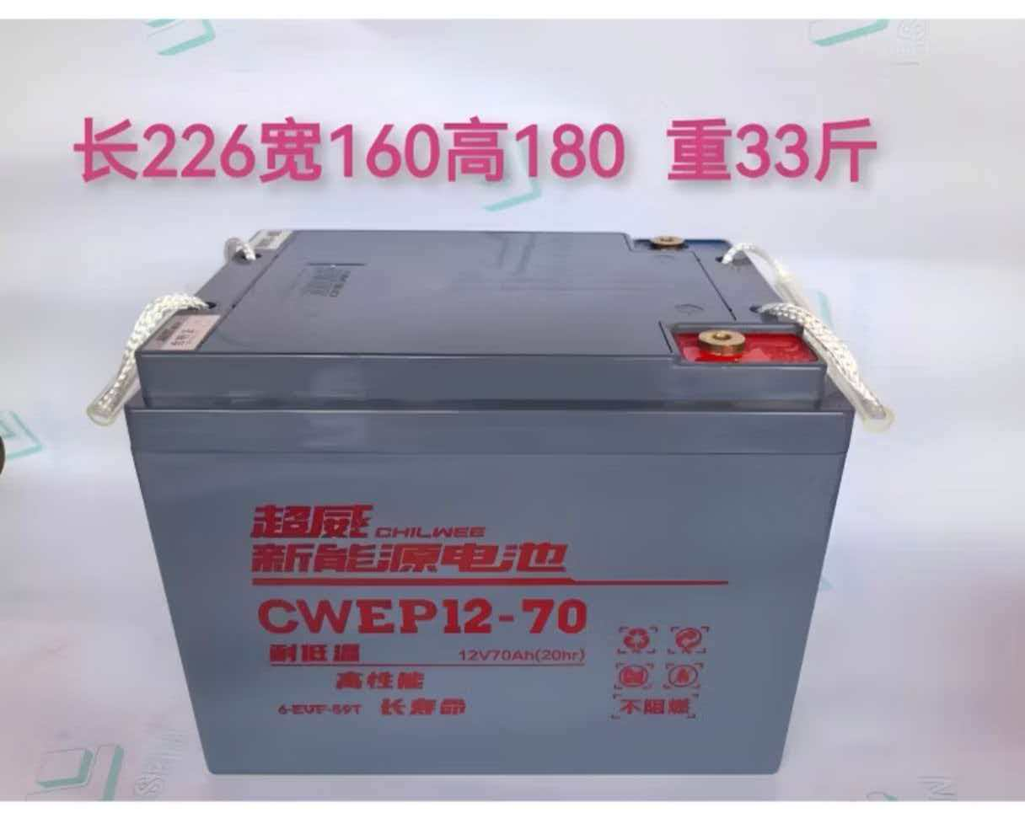
7 | 黑金石墨烯电池 | 超威 | 1、单体电气规格：12V37AH 2、国标型号： 6-EVF-37 3、单组总电压：5块/组 备注：免费提供旧件拆除、新品安装全套拆装服务。 | 2 | 组
合计
1、务必按照附件清单报价并盖公司印章上传系统，若没上传将视为无效投标。 2、投标供应商须需在此表格进行报价，附件内容包含：检测报告（需求清单内★，若无则无需提供）、技术要求和商务要求，否则视为无效报价。 3、报价单位承诺不恶意低价谋取中标，必须对本项目的报价负责，承诺中标后严格按报价单内容保证质量及响应时间履行。 4、反拍投标文件因印刷模糊导致无法辨认，或部分内容缺失，直接认定为“实质性响应不足”，直接废标。 5、投标报价须完全依据采购清单载明的货物名称、品牌型号、规格参数、数量要求编制，不得擅自删减、增补、修改清单内容，否则按无效投标处理。 |  |  |  |  | 投标单位盖章区域 （需盖章）
二、商务要求
序号 | 目录 | 商务需求
（一）免费保修期内售后服务要求
1 | 免费保修期 | 双钱钢丝轮胎（全部前轮、后轮内外胎、钢圈整套）整套钢丝轮胎总成（外胎 + 内胎 + 6 层钢圈平纹轮毂）：正常工况下免费质保 6 个月；非人为撞击、扎破、超载、胎压异常导致的开裂、脱层、气密失效，中标单位联系厂家免费更换配件；人为破损、异物刺穿、超负荷运载不在保修范围。 超威 CWEp12-70（70Ah 动力电池组）质保时长：整车正常使用质保 12 个月。质保范围：单体电压失衡、内部极板硫化、非人为进水撞击出现的容量大幅衰减、单组无输出故障免费换新。 超威黑金石墨烯 12V37Ah 电池组质保时长：免费质保 15 个月。正常充放电使用下出现续航断崖下跌、内部断路、鼓包质量问题可免费维保更换。
2 | 维修响应及故障解决时间 | 一般性故障（胎压异常、电池接线松动、轮胎漏气小问题）：24 小时内上门完成维修处理。 配件更换类故障（轮胎总成更换、电池组更换）：常备本表所有货品库存，48 小时内送达现场并完成更换调试。 重大批量设备故障：4 小时抵达现场勘查，出具解决方案，最长 72 小时彻底完成故障闭环修复。
3 | 发生质量问题的处理方式 | 如果有因质量问题而引起的损坏，中标人应对产品予以维修或更换，全部服务费和更换产品或配件的费用由中标人承担，中标人如不能修理或不能调换，按产品原价赔偿处理。
（二）其他商务要求
1 | 关于交货 | 1.1 确定成交日后15天（日历日）内完成全部拆装、调试、并达到验收标准。
 |  | 1.2 到货前提前 1 天告知到货时间，到货时随车附带产品合格证、出厂检测报告、质保卡。
 |  | 1.3 中标单位交付本次清单内全部双钱品牌钢丝轮胎总成、独立内胎产品，必须提供出厂时间为近1年内的最新原厂生产批次货品，严禁交付库存积压、临期滞销、存放超1年的老旧批次轮胎；交货时随车附带每一批次轮胎对应的出厂质检报告单、产品出厂喷码批号，收货方可核验胎体刻印生产日期、批次编码。若查验为过期、老旧库存货，采购方有权无条件拒收，中标单位须在 3 个工作日内无偿更换全新近批次货品，并承担由此产生的运输、返工全部费用。
 |  | 1.4 本次供货的超威 70Ah动力电池、超威黑金石墨烯37Ah 电池两组产品，全部采用近6个月原厂最新下线生产批次货品供货，不得供给囤货存放超6个月的库存电池、返修电池、翻新电池、拆机二手电池。到货时附带电池壳体激光喷码生产日期、原厂出厂检测报告、产品溯源编码，采购方可现场核验批次信息；一经查实交付老旧批次、翻新电池，采购方有权整批拒收，供方免费调换全新现货批次产品，并承担安装、往返物流、工期延误对应的全部损失。
 |  | 1.3 交货（具体）地点：深圳大学粤海校区西南片区
2 | 关于验收 | 3.1 投标人货物经过双方检验认可后，中标单位需提供盖章版的供货通知书、送货单、发票、E商城电子验收单。
 |  | 3.2 当满足以下条件时才可进行验收：（验收单位由使用方及物资采购与管理中心组成） ①数量清点验收：3.50-12 前轮轮胎总成 2 个、4.00-12 前轮轮胎总成 10 个、前轮单独内胎 5 条、4.00-12 后轮轮胎总成 14 个、后轮单独内胎 5 条；超威 70Ah 动力电池 4 组、超威 37Ah 黑金石墨烯电池 2 组。数量短缺、货品品类不符，甲方有权当场拒收，供方须即刻补齐对应货物。 ②轮胎品牌必须为双钱，轮胎断面宽度、层级（4PR/8PR）、承载重量、标准气压、尺寸 12 寸等技术参数与清单描述完全一致；电池品牌为超威，电池型号 6-EVF-59T（70Ah）、6-EVF-37（37Ah）、电压容量参数、串联组数与表格资料匹配，原厂标识、防伪码、出厂编号齐全可查验真伪。 ③轮胎安装验收：拆除原有旧轮胎、旧钢圈，供方负责废旧物资清运离场；新品装配完成后按照标准气压充气：3.50 规格前轮充至 250KPa，4.00 规格轮胎统一充至 300KPa。充气静置 2 小时以上，检查无慢漏气、局部渗漏问题，车轮转动顺畅无偏心、晃动、剐蹭卡顿。钢圈装配牢固，匹配原车轮毂安装位，满足标注额定承载荷载（230kg、355kg）使用要求。 ④蓄电池拆装安装验收：安全拆除老旧电池，规范布设线路，接线紧固牢靠，加装绝缘防护处理，无线路松动、发热、虚接隐患。 安装完成实测每组总电压、单体电压数值正常，整车通电供电平稳，无断电、压降异常等问题。 ⑤现场安装完成后，所有废旧货品、施工废料当场打包归集，中标单位需当日同步全部清运离场，不得在甲方厂区、场地堆放遗留旧胎、废电池、杂物垃圾。 ⑥资料配套验收：产品合格证、出厂检测报告、质保卡。

3 | 关于支付 | 4.1本项目采用验收合格后账期支付模式，所有支付款项均以采购人出具的《货物验收报告》或E商城电子验收表为核心依据，未通过验收的货物，采购人有权拒绝支付任何款项。
 |  | 4.2中标单位若未在采购人规定时限内完成货物整改、更换、调试及相关证明文件提交等工作，采购人有权单方作废中标结果、终止本次项目合作，由此造成的一切损失及相关责任，均由中标单位自行承担，采购人保留追究其违约及失信责任的权利。
5 | 关于知识产权 | 5.1提供货物的质量应符合国家相关规定标准，不得销售假冒、劣质商品、过期或“三无”产品。包装标准容量与实际内容物必须严格一致。所有产品应使用原厂正规包装，包装上须清晰标注生产日期、保质期、生产厂家、成分/材质等信息。直接接触人体的物品应提供卫生防护包装。按件计量的商品不得出现包装破损。
 |  | 5.2投标人应保证采购人在使用货物或其任何一部分时，免受第三方提出的侵犯其专利权、商标权、著作权或其它知识产权的起诉或司法干预。投标人保证所提供软件的合法性，如果发生上述起诉或干预，则其法律责任均由中标人负责。所发生的任何知识产权纠纷与采购人无关。
5 | 违约责任 | 6.成交人所交付产品、工程或服务不符合其响应承诺的，或在响应阶段为了成交而盲目虚假承诺、低价恶性竞争，在履约阶段则通过偷工减料、以次充好而获取利润的，履约评价工作实施机构评为履约等级“差”并按主管部门相关规定处理。
6 | 供应商管理 | 7.依据深圳交易集团有限公司（深圳公共资源交易中心）商城平台运营管理办法，第四章供应商管理条例第二十五条 对违反法律法规、网上商城相关规定、履约评价不合格的供应商，网上商城运营方有权依据相关细则内容或合同约定的内容下架产品并终止合作。
投标单位盖章区域（需盖章）

